Per. 1d
4. Membut Node cabang dari gain terbesar

 | Total | Data | ya | tidak | entropy
 |  | 8 | 3 | 5 | 0.954434003

 | berat | Jumlah | Ya | Tidak | Entropy
 | overweight | 4 | 3 | 1 | 0.81127812446
 | underweight | 2 | 0 | 2 | 0
 | average | 2 | 0 | 2 | 0

 |  |  |  | Atribut | Gain
 |  |  |  | Usia | 0.04879494077
 |  |  |  | Berat | 0.54879494077
 |  |  |  | Kelamin | 0.015712127459
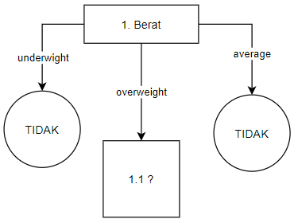

 | No | Usia | Berat | Jns Kel | Hipertensi
 | 1 | muda | overweight | pria | ya
 | 2 | tua | overweight | pria | tidak
 | 3 | tua | overweight | pria | ya
 | 4 | tua | overweight | wanita | ya

Per. 2
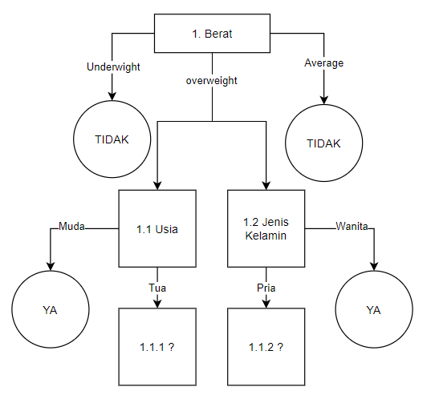
5. Menyiapkan Dataset

 | No | Usia | Berat | Jns Kel | Hipertensi
 | 1 | muda | overweight | pria | ya
 | 2 | tua | overweight | pria | tidak
 | 3 | tua | overweight | pria | ya
 | 4 | tua | overweight | wanita | ya

 |  | Data | Ya | Tidak | Entropy | Gain
Total |  | 4 | 3 | 1 | 0.81127812446
Usia |  |  |  |  |  | 0.12255624892
 | Muda | 1 | 1 | 0 | 0
 | Tua | 3 | 2 | 1 | 0.91829583405
Kelamin |  |  |  |  |  | 0.12255624892
 | Pria | 3 | 2 | 1 | 0.91829583405
 | Wanita | 1 | 1 | 0 | 0

Menghitung entropi total data(4) |  |  |  |  | gain bernilai sama besar
data | 4 |  |  |  | jadi gambarnya saya sampingkan
ya | 3
tidak | 1

S = (-(3/4)*log2*(3/4)) + (-(1/4)*log2*(1/4)) = 0,811278124
=(-D15/D14*IMLOG2(D15/D14))+(-D16/D14*IMLOG2(D16/D14))
0.81127812446

Menghitung entropi per kelas

Entropy Usia Tua
data | 3
ya | 2
tidak | 1
=(-B29/B28*IMLOG2(B29/B28))+(-B30/B28*IMLOG2(B30/B28))
0.91829583405

Entropy Kelamin Pria |  |  | hasilnya sama seperti di atas
data | 3
ya | 2
tidak | 1

0.91829583405

Menghitung nilai gain
Gain Usia
total entropy - ((muda/usia*entropi muda)+(tua/usia*entropi tua))
0.12255624892

Gain Kelamin |  | hasilnya sama dengan di atas
total entropy - ((pria/kel*entropi pria)+(wanita/kel*entropi wanita))
0.12255624892

Membut Node cabang dari gain terbesar

Per. 3
6. Menyiapkan Dataset

 | No | Usia | Berat | Jns Kel | Hipertensi
 | 1 | tua | overweight | pria | tidak
 | 2 | tua | overweight | pria | ya
 | 3 | tua | overweight | wanita | ya

 |  | Data | Ya | Tidak | Entropy | Gain
Total |  | 3 | 2 | 1 | 0.91829583405
Kelamin |  |  |  |  |  | 0.25162916739
 | Pria | 2 | 1 | 1 | 1
 | Wanita | 1 | 1 | 0 | 0

Menghitung entropi total data(3)
data | 3
ya | 2
tidak | 1

S = (-(2/3)*log2*(2/3)) + (-(1/3)*log2*(1/3)) = 0,918295834
=(-B16/B15*IMLOG2(B16/B15))+(-B17/B15*IMLOG2(B17/B15))
0.91829583405

Entropi tiap data
Jika perbandingan 1:1 maka entropi 1
jika salah satu perbandingan 0 maka entropi 0

Gain
total entropy - ((pria/kel*entropi pria)+(wanita/kel*entropi wanita))
0.25162916739

Untuk yang jenis kelamin kurang lebih sama seperti di atas

Maka dari seluruh proses tadi menghasilkan Pohon Keputusan:

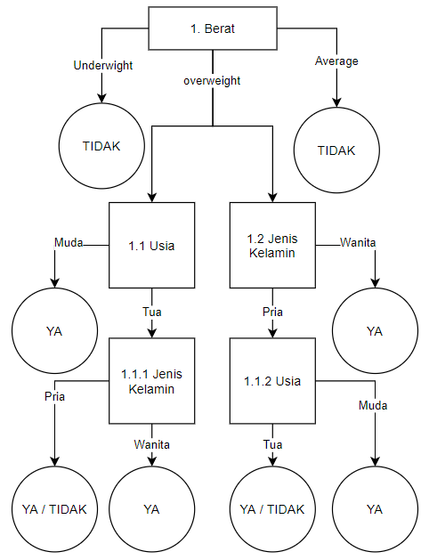

Dari pohon keputusan di atas maka dapat diperoleh aturan:
1. Jika Berat underweight ataupun average, maka tidak hipertensi
2. Jika Berat overweight, cek usia:
 | a. Jika Usia Muda maka hipertensi
 | b. jika Usia Tua, cek Jenis kelamin:
 |  | 1) Jika Wanita maka hipertensi
 |  | 2) Jika pria maka bisa saja dia hipertensi dan tidak hipertensi
 | atau bisa juga cek jenis kelamin:
 | a. Jika wanita maka hipertensi
 | b. jika pria maka cek usia:
 |  | 1) jika usia muda maka hipertensi
 |  | 2) Jika usia tua bisa hipertensi dan tidak hipertensi

Berdasarkan di soal
lilik | muda | overweight | wanita | ?
cara 1: | cek overweight lalu ke usia
 | usia muda fix hipertensi

cara 2:
Karena dia overweight maka di cek kelamin
Karena dia wanita maka dia hipertensi

